aplicaçao
I N V E S T I G A N D O P R O P O R C Õ E S
A P L I C A Ç Ã O








Médica | Engenheiro |  |  | Bioquímica | Pedreiro | Costureira | Cozinheira

 |  | Fonte: | http://sitededicas.ne10.uol.com.br/clip_profissoes6.htm

Vamos falar sobre grandezas e proporcionalidade.
Podemos dizer que grandeza é tudo aquilo que pode ser medido ou contado. Temperatura, área, volume, comprimento e tempo são alguns exemplos de grandezas.
Em nosso dia-a-dia é comum relacionarmos duas ou mais grandezas. Quando fazemos isso, podemos perceber que poderá haver proporcionalidade entre algumas grandezas.
Quando as grandezas são Diretamente Proporcionais, elas variam na mesma razão. Exemplo: distância percorrida e tempo para percorrer esta distância.
Se duas grandezas forem Inversamente Proporcionais, elas variam em razões inversas. Exemplo: tempo e velocidade.
Muitos profissionais utilizam proporcionalidade diariamente em suas profissões. Alguns deles estão representados nas figuras acima. Eles comparam as grandezas continuamente para desempenhar suas funções. Pode ser muito interessante que você os entreviste e possa conhecer um pouco mais sobre proporcionalidade.
Na sequência, você terá oportunidade de ver como utilizar proporcionalidade para resolver muitos problemas de matemática.

exemplos
Exemplos de como as grandezas podem se relacionar.
1) Grandezas diretamente proporcionais:
Para percorrer 100 quilômetros um veículo demora 1 hora. Em 2 horas, com a mesma velocidade, ele percorrerá quantos quilômetros: E se forem 3 horas?
Para resolver a questão, organizamos os dados numa tabela. Você pode colaborar colocando as distâncias percorridas em 2 horas e em 3 horas. Nesse caso, em 2 horas a velocidade dobra e em 3 horas, ela triplica. Depois de colocar o valor, tecle "enter":

Distância(km) | Tempo(horas)
100 | 1
 | 2
 | 3

2) Grandezas Inversamente Proporcionais:
Para percorrer certa distância com uma velocidade de 80 km/hora, um veículo demora 3 horas. Se ele fizer o mesmo percurso com uma velocidade de 40 km/h, vai demorar quanto tempo? E se a velocidade for de 120 km/h?
Pois bem, se a velocidade for de 40 km/h, significa que caiu pela metade. Logo, vai demorar o dobro do tempo para percorrer a mesma distância. Observe que quando a velocidade passa de 80 km/h para 120 km/h, o acréscimo é de 1,5 vez !
Fizemos uma tabela para organizar estes dados também. Insira os tempos que estão faltando e tecle "enter":

Velocidade (km/h) | Tempo (horas)
40
80 | 3
120

Percebeu a diferença nos dois casos?
Viu como é importante refletir sobre com se relacionam duas grandezas diretamente ou inversamente proporcionais?
Esperamos que os exercícios possam auxiliá-lo na compreensão deste conceito tão importante.

exercicios2
Lembre-se!
Grandezas Diretamente Proporcionais variam na mesma razão e as Inversamente Proporcionais variam na razão inversa.

 | Vamos adiante?

2) Complete as tabelas, de acordo com as orientações e aperte "enter":

a) Para que as grandezas A e B sejam diretamente proporcionais

a.1) | A | B
 | 30 | 4
 | 120

a.2) | A | B
 | 100 | 20
 | 20

a.3) | A | B
 | 4.8 | 2.8
 |  | 5.6

b) Para que as grandezas A e B sejam inversamente proporcionais

b.1) | A | B
 | 42 | 28
 | 84

b.2) | A | B
 | 120 | 40
 | 60

b.3) | A | B
 | 1.2 | 6.9
 | 3.6

exercicios3
Não se esqueça de comparar as grandezas, antes de calcular !

Vamos continuar?

3) Complete as tabelas a seguir, com os valores corretos, e aperte "Enter":

a) | Assinatura de jornal (tempo em meses) | Preço (R$)
 | 3 | 30
 | 6

b) | Lado do quadrado(cm) | Perímetro do quadrado(cm)
 | 40 | 160
 | 200

c) | Velocidade (km/h) | Tempo (h)
 | 90 | 6
 | 45
Obs.: Considere a mesma distância para as duas velocidades.

d) | Distância (km) | Tempo (h)
 | 600 | 4
 | 900
Obs.:Considere a mesma velocidade para as duas distâncias.

e) | Prêmio de cada um (R$) | Número de ganhadores
 | 80,000.00 | 4
 |  | 16
 | Obs.: Considere o mesmo prêmio para as duas
 | quantidades de jogadores

f) | Velocidade (km/h) | Distância (km)
 | 55 | 400
 | 110
Obs.: Considere o mesmo tempo para percorrer as duas distâncias.

g) | Suco concentrado (garrafa) | Rendimento (copos)
 | 2 | 28
 |  | 7

inestigaçao
 |  |  |  | I N V E S T I G A Ç Ã O
Usando a idéia de proporcionalidade, observe as duas situações que se seguem e responda as questões. Anote em seu caderno todas as conclusões e justificativas e exponha-as aos colegas de sala.
1) Mariana resolveu fazer uma ampliação do barco da Figura 1 e obteve a figura 2.

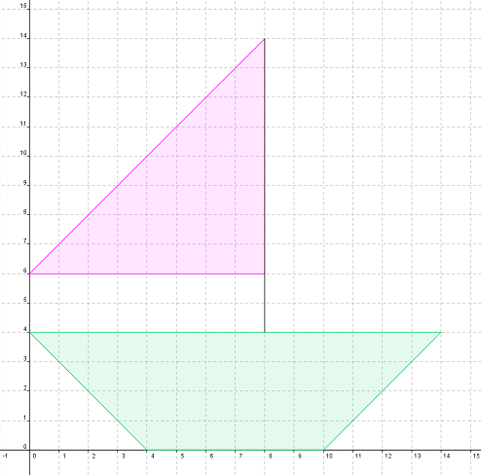
 |  |  |  |  |  |  |  | comprimento 3

 |  |  |  |  |  | altura 1

 |  | comprimento 3
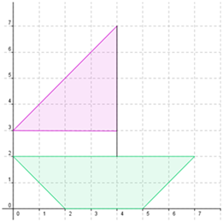

 | Altura 2

 |  |  |  |  |  | altura 1
 | Altura 1

 |  |  | comprimento 1
 |  |  |  |  |  |  |  |  | comprimento 1
 |  |  | comprimento 2 |  |  |  |  |  | comprimento 2

 |  |  | Figura 1 |  |  |  |  |  | Figura 2

1.1) Escreva as razões entre as medidas correspondentes nas figuras 1 e 2, nas células verdes:
1.1) Escreva nos retângulos verdes as razões entre as medidas indicadas nas figuras e tecle "enter":

Altura 1: figura 1/figura 2 =

Altura 2: | figura 1/figura 2 =

Comprimento 1: figura 1/figura 2 =

Comprimento 2: figura 1/figura 2 =

Comprimento 3: figura 3/figura 3 =

1.2) As figuras 1 e 2 têm dimensões proporcionais? Justifique sua resposta.

2) Todos os retângulos a seguir têm 12 cm² de área.

 |  |  |  |  |  |  | 2 cm |  |  | 3 cm
 |  |  |  |  | 1 cm

 | 12 cm |  |  |  |  | 6 cm |  |  | 4 cm

2.1) Observe a tabela com as medidas da base e da altura dos retângulos. A seguir, escreva nos retângulos azuis as razões corretas e tecle "enter":

BASE | ALTURA
(cm) | (cm) |  | a) Quando a medida da altura variou de 1 para 2 cm, a medida da base variou na razão
12 | 1
6 | 2 |  | b) Quando a medida da altura passou de 1 cm para 3 cm, a medida da base variou na razão
4 | 3
 |  |  | c) Nos retângulos com 12 cm² de área, a medida da base é diretamente ou inversamente proporcional à medida da base?

2.2) Se a base de um retângulo é triplicada, o que deve ser feito com a altura para que a área continue a mesma?

creditos
CRÉDITOS/AUTORIA
AUTORA: Lourdes Molina Velasco
INSTITUIÇÃO ONDE TRABALHA: Colégio Estadual Vinte e Nove de Abril
CIDADE: Guaratuba - Paraná.
Equipe de produção do projeto O uso da informática para o ensino da matemática na educação básica: Maria Augusta Sakis
REFERÊNCIAS
IMENES, Luis Marcio; LELLIS, Marcelo.Matemática para todos.São Paulo:Scipioni, 2003.
DANTE, Luiz Roberto; Tudo é Matemática;São Paulo; Ática, 2005.

